Entscheidungsmatrix
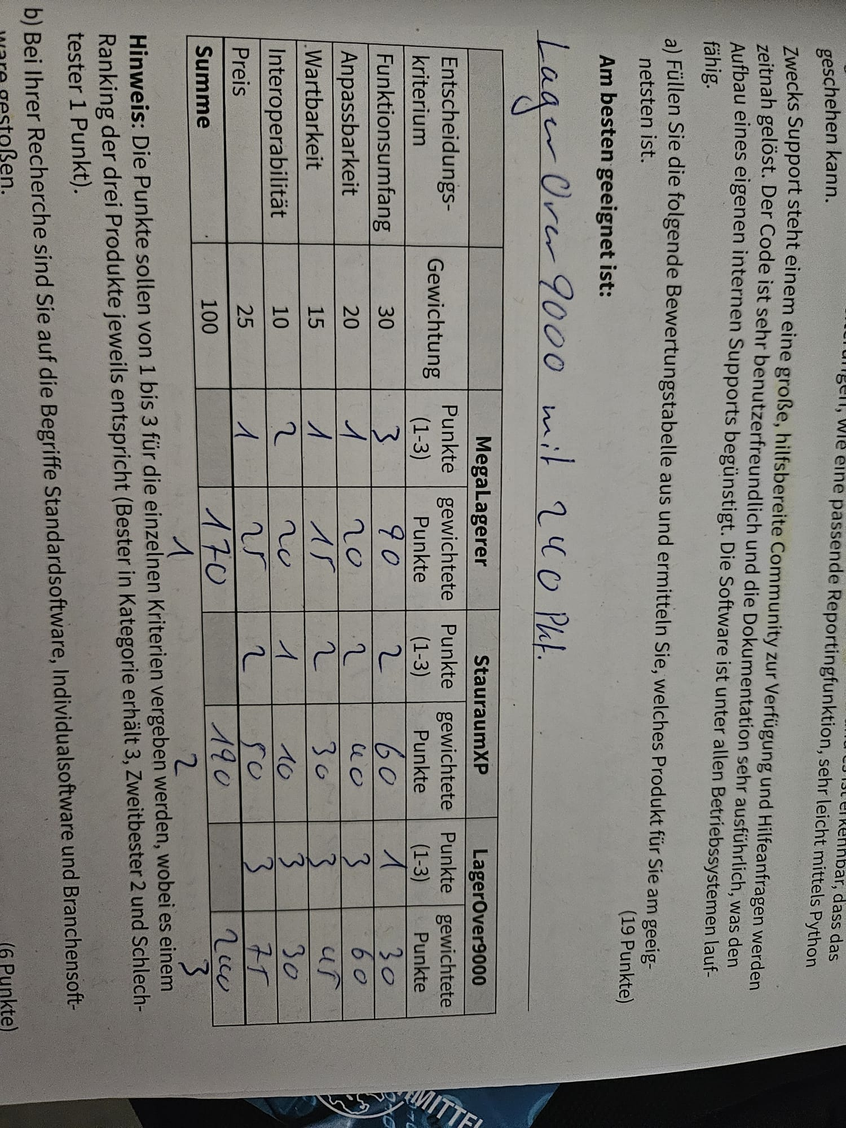
Aufgabe.1
 | - | - | MegaLagerer |  | StauraumXP |  | LagerOver9000
 | Entscheidungskriterium | Gewichtung | Punkte (1-10) | Gewichtete Punkte | Punkte (1-10) | Gewichtete Punkte | Punkte (1-10) | Gewichtete Punkte
 | Funktionsumfang | 3.5 | 10 | 35 | 10 | 35 | 0 | 0
 | Anpassbarkeit | 1 | 5 | 5 | 0 | 0 | 0 | 0
 | Wartbarkeit | 1.5 | 2 | 3 | 0 | 0 | 0 | 0
 | Interoperabilität | 2.5 | 2 | 5 | 0 | 0 | 0 | 0
 | Preis | 1.5 | 10 | 15 | 0 | 0 | 0 | 0
 | Summe | 10 |  | 63 |  | 35 |  | 0
 | Am besten geeignet ist ? == LagerOver9000 mit 240 Pkt. |  |  |  |  |  |  |  | 19 Pkt!

Aufgabe.2
 | - | - | Produkt A |  | Produkt B |  | Produkt C
 | Entscheidungskriterium | Gewichtung | Punkte (1-3) | Gewichtete Punkte | Punkte (1-3) | Gewichtete Punkte | Punkte (1-3) | Gewichtete Punkte
 | Funktionsumfang | 30 | 0 | 0 | 0 | 0 | 0 | 0
 | Breite | 20 | 0 | 0 | 0 | 0 | 0 | 0
 | Länge | 15 | 0 | 0 | 0 | 0 | 0 | 0
 | Farbe | 10 | 0 | 0 | 0 | 0 | 0 | 0
 | Preis | 25 | 0 | 0 | 0 | 0 | 0 | 0
 | Summe | 100 |  | 0 |  | 0 |  | 0

